Kalkulacja
 |  | Kalkulator kosztów ogrzewania budynku 2026 |  |  |  |  | Moc obliczeniowa |  | 19.44 | kW | 22.12.2025
 |  |  |  |  |  |  |  |  |  |  | Autor: PanD
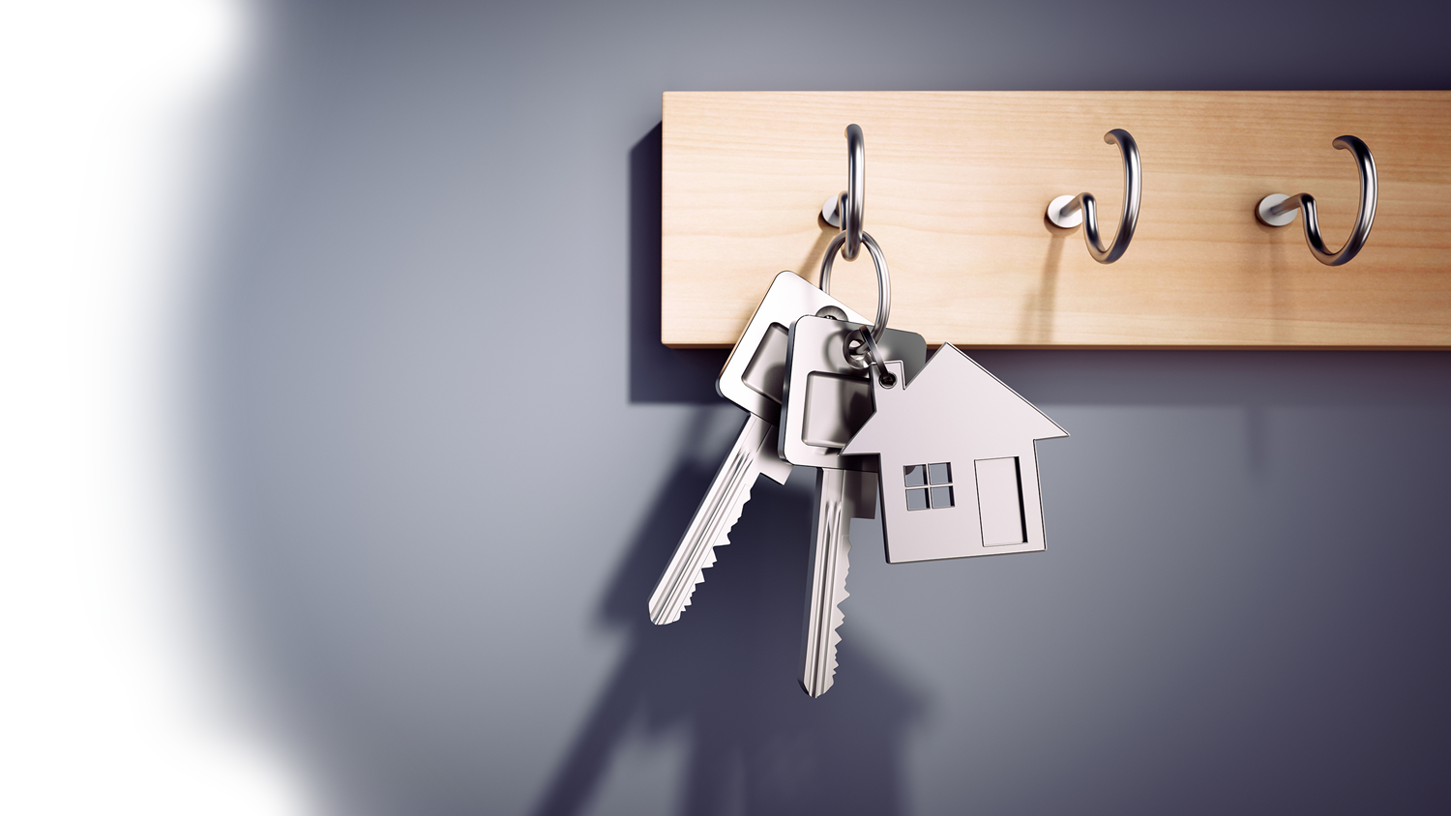

 |  |  |  |  | Powierzchnia budynku |  |  |  | 500 | m2

 |  |  |  |  | Liczba mieszkańców |  |  |  | 4 | osób

 |  |  |  |  | Standard wykonania budynku |  |  |  | 70 | kWh/m2/rok

 |  |  |  |  | Standard wykonania budynku |  |  |  | [kWh/m2/rok]
 |  |  |  |  | Dom energooszczędny |  |  |  | 50-60
 |  |  |  |  | Dom budowany obecnie WT2021 |  |  |  | 70-80
 |  |  |  |  | Dom istniejący, dobra izolacja cieplna |  |  |  | 90-120
 |  |  |  |  | Dom istniejący, słaba izolacja cieplna |  |  |  | 130-160
 |  |  |  |  | Dom istniejący, bez izolacji cieplnej |  |  |  | > 170

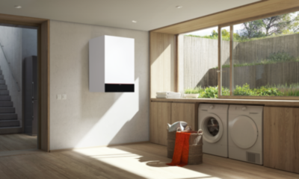
 |  |  | Gaz ziemny (E) |  |  |  |  |  |  |  |  | Gaz płynny
 |  |  |  |  | Kocioł tradycyjny |  |  | Kocioł kondensacyjny |  |  |  |  |  | Kocioł tradycyjny |  | Kocioł kondensacyjny
 |  |  | Zużycie paliwa |  | 4024 | m3 / rok |  | 3682 | m3 / rok |  |  | Zużycie paliwa |  | 6362 | litrów / rok | 5821 | litrów / rok
 |  |  | Taryfa |  | W-3.6 |  |  | W-3.6
 |  |  | Efektywność roczna |  | 86% |  |  | 94% |  |  |  | Efektywność roczna |  | 86% |  | 94%
 |  |  | Koszty roczne |  | 14884 | zł brutto |  | 13690 | zł brutto |  |  | Koszty roczne |  | 16541 | zł brutto | 15133 | zł brutto
 |  |  | Koszty kWh ciepła |  | 0.39 | zł / kWh |  | 0.36 | zł / kWh |  |  | Koszty kWh ciepła |  | 0.44 | zł / kWh | 0.40 | zł / kWh

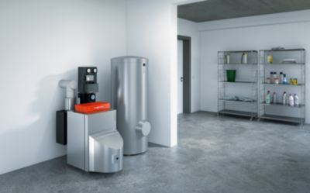
 |  |  | Olej opałowy
 |  |  |  |  | Kocioł tradycyjny |  |  | Kocioł kondensacyjny
 |  |  | Zużycie paliwa |  | 4476 | litrów / rok |  | 4083 | litrów / rok
 |  |  | Cena paliwa |  | 5.39 | zł / litr |  | 5.39 | zł / litr
 |  |  | Efektywność roczna |  | 83% |  |  | 91%
 |  |  | Koszty roczne |  | 24127 | zł brutto |  | 22006 | zł brutto
 |  |  | Koszty kWh ciepła |  | 0.64 | zł/kWh |  | 0.58 | zł/kWh

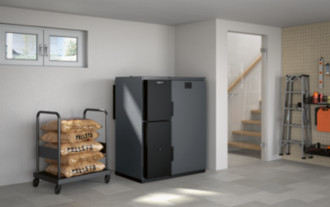
 |  |  | Drewno : Pellet
 |  |  |  |  | Kocioł tradycyjny
 |  |  | Zużycie paliwa |  | 9450 | kg / rok
 |  |  | Cena paliwa |  | 1,699 | zł / tona
 |  |  | Efektywność roczna |  | 82%
 |  |  | Koszty roczne |  | 16056 | zł brutto
 |  |  | Koszty kWh ciepła |  | 0.42 | zł/kWh

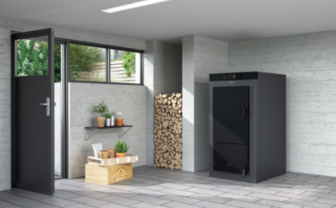
 |  |  | Drewno : Zgazowanie
 |  |  |  |  | Kocioł tradycyjny
 |  |  | Zużycie paliwa |  | 26 | m.p. / rok
 |  |  | Cena paliwa |  | 439 | zł / m.p.
 |  |  | Efektywność roczna |  | 78%
 |  |  | Koszty roczne |  | 11248 | zł brutto
 |  |  | Koszty kWh ciepła |  | 0.30 | zł/kWh

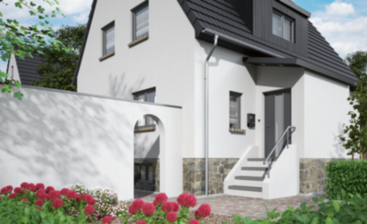
 |  |  | Energia elektryczna
 |  |  |  |  | Cele gospodarcze |  |  | G11 |  |  | G12 |  |  | G12w
 |  |  | Zużycie energii |  | 3800 | kWh / rok

 |  |  | Opłaty stałe |  |  |  |  | 583 | zł / rok |  | 583 | zł / rok |  | 583 | zł / rok
 |  |  | Opłaty zmienne |  |  |  |  | 3678 | zł / rok |  | 3432 | zł / rok |  | 3307 | zł / rok
 |  |  | Koszty roczne |  |  |  |  | 4261 | zł brutto |  | 4015 | zł brutto |  | 3890 | zł brutto
 |  |  | Koszty kWh energii elektrycznej |  |  |  |  | 1.12 | zł / kWh(e) |  | 1.06 | zł / kWh(e) |  | 1.02 | zł / kWh(e)

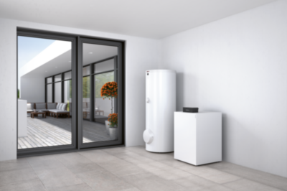
 |  |  | Pompa ciepła grunt / woda
 |  |  |  | Ogrzewanie i ciepła woda |  |  |  | G11 |  |  | G12 |  |  | G12w
 |  |  | Zużycie energii |  | 9410 | kWh / rok
 |  |  | Efektywność (SCOP) |  | 4.1 / 3.4 | CO / CWU
 |  |  | Opłaty stałe |  |  |  |  | uwzględnione w "Cele gospodarcze"
 |  |  | Opłaty zmienne |  |  |  |  | 9107 | zł / rok |  | 8479 | zł / rok |  | 8189 | zł / rok
 |  |  | Koszty roczne |  |  |  |  | 9107 | zł brutto |  | 8479 | zł brutto |  | 8189 | zł brutto
 |  |  | Koszty kWh energii elektrycznej |  |  |  |  | 0.97 | zł / kWh(e) |  | 0.90 | zł / kWh(e) |  | 0.87 | zł / kWh(e)
 |  |  | Koszty kWh ciepła |  |  |  |  | 0.24 | zł / kWh(t) |  | 0.22 | zł / kWh(t) |  | 0.22 | zł / kWh(t)

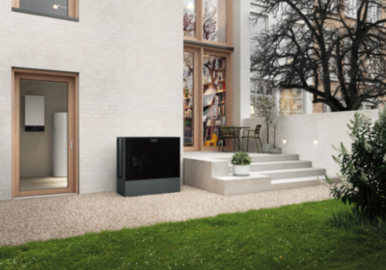
 |  |  | Pompa ciepła powietrze / woda
 |  |  |  | Ogrzewanie i ciepła woda |  |  |  | G11 |  |  | G12 |  |  | G12w
 |  |  | Zużycie energii |  | 10484 | kWh / rok
 |  |  | Efektywność (SCOP) |  | 3.7 / 2.9 | CO / CWU
 |  |  | Opłaty stałe |  |  |  |  | uwzględnione w "Cele gospodarcze"
 |  |  | Opłaty zmienne |  |  |  |  | 3217 | zł / rok |  | 0 | zł / rok |  | 10146 | zł / rok
 |  |  | Koszty roczne |  |  |  |  | 10146 | zł brutto |  | 9445 | zł brutto |  | 9124 | zł brutto
 |  |  | Koszty kWh energii elektrycznej |  |  |  |  | 0.97 | zł / kWh(e) |  | 0.90 | zł / kWh(e) |  | 0.87 | zł / kWh(e)
 |  |  | Koszty kWh ciepła |  |  |  |  | 0.27 | zł / kWh(t) |  | 0.25 | zł / kWh(t) |  | 0.24 | zł / kWh(t)

Zestawienie kosztów ogrzewania budynku |  |  |  |  |  |  | Ceny jednostki ciepła
 |  |  |  | brutto
Gaz ziemny (E) | Kocioł tradycyjny |  |  | 14,884 zł |  |  | 0.39 | zł / kWh |  |  |  |  | 0.392 | Gaz ziemny (E) - Kocioł tradycyjny |  |  |  | 0.216 | Pompa ciepła grunt / woda - G12w
 | Kocioł kondensacyjny |  |  | 13,690 zł |  |  | 0.36 | zł / kWh |  |  |  |  | 0.361 | Gaz ziemny (E) - Kocioł kondensacyjny |  |  |  | 0.223 | Pompa ciepła grunt / woda - G12
Gaz płynny | Kocioł tradycyjny |  |  | 16,541 zł |  |  | 0.44 | zł / kWh |  |  |  |  | 0.436 | Gaz płynny - Kocioł tradycyjny |  |  |  | 0.24 | Pompa ciepła grunt / woda - G11
 | Kocioł kondensacyjny |  |  | 15,133 zł |  |  | 0.40 | zł / kWh |  |  |  |  | 0.399 | Gaz płynny - Kocioł kondensacyjny |  |  |  | 0.24 | Pompa ciepła grunt / woda - G11
Olej opałowy | Kocioł tradycyjny |  |  | 24,127 zł |  |  | 0.64 | zł / kWh |  |  |  |  | 0.635 | Olej opałowy - Kocioł tradycyjny |  |  |  | 0.249 | Pompa ciepła powietrze / woda - G12
 | Kocioł kondensacyjny |  |  | 22,006 zł |  |  | 0.58 | zł / kWh |  |  |  |  | 0.580 | Olej opałowy - Kocioł kondensacyjny |  |  |  | 0.267 | Pompa ciepła powietrze / woda - G11
Drewno | Pellet |  |  | 16,056 zł |  | > | 0.42 | zł / kWh |  |  |  |  | 0.423 | Drewno |  |  |  | 0.296 | 0
 | Zgazowanie |  |  | 11,248 zł |  | > | 0.30 | zł / kWh |  |  |  |  | 0.296 | 0 |  |  |  | 0.361 | Gaz ziemny (E) - Kocioł kondensacyjny
Pompa ciepła grunt / woda | G11 |  |  | 9,107 zł |  |  | 0.24 | zł / kWh |  |  |  |  | 0.240 | Pompa ciepła grunt / woda - G11 |  |  |  | 0.392 | Gaz ziemny (E) - Kocioł tradycyjny
 | G12 |  |  | 8,479 zł |  |  | 0.22 | zł / kWh |  |  |  |  | 0.223 | Pompa ciepła grunt / woda - G12 |  |  |  | 0.399 | Gaz płynny - Kocioł kondensacyjny
 | G12w |  |  | 8,189 zł |  |  | 0.22 | zł / kWh |  |  |  |  | 0.216 | Pompa ciepła grunt / woda - G12w |  |  |  | 0.423 | Drewno
Pompa ciepła powietrze / woda | G11 |  |  | 10,146 zł |  |  | 0.27 | zł / kWh |  |  |  |  | 0.267 | Pompa ciepła powietrze / woda - G11 |  |  |  | 0.436 | Gaz płynny - Kocioł tradycyjny
 | G12 |  |  | 9,445 zł |  |  | 0.25 | zł / kWh |  |  |  |  | 0.249 | Pompa ciepła powietrze / woda - G12 |  |  |  | 0.58 | Olej opałowy - Kocioł kondensacyjny
 | G12w |  |  | 9,124 zł |  |  | 0.24 | zł / kWh |  |  |  |  | 0.240 | Pompa ciepła powietrze / woda - G12w |  |  |  | 0.635 | Olej opałowy - Kocioł tradycyjny

Taryfy Tauron 2026
ENERGIA ELEKTRYCZNA
Ceny energii netto (bez VAT)

 | G11
Poniedziałek-Piątek
0:00 | 0.4970 zł
1:00 | 0.4970 zł
2:00 | 0.4970 zł
3:00 | 0.4970 zł
4:00 | 0.4970 zł
5:00 | 0.4970 zł
6:00 | 0.4970 zł
7:00 | 0.4970 zł
8:00 | 0.4970 zł
9:00 | 0.4970 zł
10:00 | 0.4970 zł
11:00 | 0.4970 zł
12:00 | 0.4970 zł
13:00 | 0.4970 zł
14:00 | 0.4970 zł
15:00 | 0.4970 zł
16:00 | 0.4970 zł
17:00 | 0.4970 zł
18:00 | 0.4970 zł
19:00 | 0.4970 zł
20:00 | 0.4970 zł
21:00 | 0.4970 zł
22:00 | 0.4970 zł
23:00 | 0.4970 zł
Sobota-Niedziela
0:00 | 0.4970 zł
1:00 | 0.4970 zł
2:00 | 0.4970 zł
3:00 | 0.4970 zł
4:00 | 0.4970 zł
5:00 | 0.4970 zł
6:00 | 0.4970 zł
7:00 | 0.4970 zł
8:00 | 0.4970 zł
9:00 | 0.4970 zł
10:00 | 0.4970 zł
11:00 | 0.4970 zł
12:00 | 0.4970 zł
13:00 | 0.4970 zł
14:00 | 0.4970 zł
15:00 | 0.4970 zł
16:00 | 0.4970 zł
17:00 | 0.4970 zł
18:00 | 0.4970 zł
19:00 | 0.4970 zł
20:00 | 0.4970 zł
21:00 | 0.4970 zł
22:00 | 0.4970 zł
...

 | G12
Poniedziałek-Piątek
0:00 | 0.4130 zł
1:00 | 0.4130 zł
2:00 | 0.4130 zł
3:00 | 0.4130 zł
4:00 | 0.4130 zł
5:00 | 0.4130 zł
6:00 | 0.5430 zł
7:00 | 0.5430 zł
8:00 | 0.5430 zł
9:00 | 0.5430 zł
10:00 | 0.5430 zł
11:00 | 0.5430 zł
12:00 | 0.5430 zł
13:00 | 0.4130 zł
14:00 | 0.4130 zł
15:00 | 0.5430 zł
16:00 | 0.5430 zł
17:00 | 0.5430 zł
18:00 | 0.5430 zł
19:00 | 0.5430 zł
20:00 | 0.5430 zł
21:00 | 0.5430 zł
22:00 | 0.4130 zł
23:00 | 0.4130 zł
Sobota-Niedziela
0:00 | 0.4130 zł
1:00 | 0.4130 zł
2:00 | 0.4130 zł
3:00 | 0.4130 zł
4:00 | 0.4130 zł
5:00 | 0.4130 zł
6:00 | 0.5430 zł
7:00 | 0.5430 zł
8:00 | 0.5430 zł
9:00 | 0.5430 zł
10:00 | 0.5430 zł
11:00 | 0.5430 zł
12:00 | 0.5430 zł
13:00 | 0.4130 zł
14:00 | 0.4130 zł
15:00 | 0.5430 zł
16:00 | 0.5430 zł
17:00 | 0.5430 zł
18:00 | 0.5430 zł
19:00 | 0.5430 zł
20:00 | 0.5430 zł
21:00 | 0.5430 zł
22:00 | 0.4130 zł
...

 | G12w
Poniedziałek-Piątek
0:00 | 0.4130 zł
1:00 | 0.4130 zł
2:00 | 0.4130 zł
3:00 | 0.4130 zł
4:00 | 0.4130 zł
5:00 | 0.4130 zł
6:00 | 0.6220 zł
7:00 | 0.6220 zł
8:00 | 0.6220 zł
9:00 | 0.6220 zł
10:00 | 0.6220 zł
11:00 | 0.6220 zł
12:00 | 0.6220 zł
13:00 | 0.4130 zł
14:00 | 0.4130 zł
15:00 | 0.6220 zł
16:00 | 0.6220 zł
17:00 | 0.6220 zł
18:00 | 0.6220 zł
19:00 | 0.6220 zł
20:00 | 0.6220 zł
21:00 | 0.6220 zł
22:00 | 0.4130 zł
23:00 | 0.4130 zł
Sobota-Niedziela
0:00 | 0.4130 zł
1:00 | 0.4130 zł
2:00 | 0.4130 zł
3:00 | 0.4130 zł
4:00 | 0.4130 zł
5:00 | 0.4130 zł
6:00 | 0.4130 zł
7:00 | 0.4130 zł
8:00 | 0.4130 zł
9:00 | 0.4130 zł
10:00 | 0.4130 zł
11:00 | 0.4130 zł
12:00 | 0.4130 zł
13:00 | 0.4130 zł
14:00 | 0.4130 zł
15:00 | 0.4130 zł
16:00 | 0.4130 zł
17:00 | 0.4130 zł
18:00 | 0.4130 zł
19:00 | 0.4130 zł
20:00 | 0.4130 zł
21:00 | 0.4130 zł
22:00 | 0.4130 zł
...

G13
 | IV-IX | X-III
Poniedziałek-Piątek
0:00 | 0.4210 zł | 0.4210 zł
1:00 | 0.4210 zł | 0.4210 zł
2:00 | 0.4210 zł | 0.4210 zł
3:00 | 0.4210 zł | 0.4210 zł
4:00 | 0.4210 zł | 0.4210 zł
5:00 | 0.4210 zł | 0.4210 zł
6:00 | 0.4210 zł | 0.4210 zł
7:00 | 0.4668 zł | 0.4668 zł
8:00 | 0.4668 zł | 0.4668 zł
9:00 | 0.4668 zł | 0.4668 zł
10:00 | 0.4668 zł | 0.4668 zł
11:00 | 0.4668 zł | 0.4668 zł
12:00 | 0.4668 zł | 0.4668 zł
13:00 | 0.4210 zł | 0.4210 zł
14:00 | 0.4210 zł | 0.4210 zł
15:00 | 0.4210 zł | 0.4210 zł
16:00 | 0.4210 zł | 0.7780 zł
17:00 | 0.4210 zł | 0.7780 zł
18:00 | 0.4210 zł | 0.7780 zł
19:00 | 0.7780 zł | 0.7780 zł
20:00 | 0.7780 zł | 0.7780 zł
21:00 | 0.7780 zł | 0.4210 zł
22:00 | 0.4210 zł | 0.4210 zł
23:00 | 0.4210 zł | 0.4210 zł
Sobota-Niedziela
0:00 | 0.4210 zł | 0.4210 zł
1:00 | 0.4210 zł | 0.4210 zł
2:00 | 0.4210 zł | 0.4210 zł
3:00 | 0.4210 zł | 0.4210 zł
4:00 | 0.4210 zł | 0.4210 zł
5:00 | 0.4210 zł | 0.4210 zł
6:00 | 0.4210 zł | 0.4210 zł
7:00 | 0.4210 zł | 0.4210 zł
8:00 | 0.4210 zł | 0.4210 zł
9:00 | 0.4210 zł | 0.4210 zł
10:00 | 0.4210 zł | 0.4210 zł
11:00 | 0.4210 zł | 0.4210 zł
12:00 | 0.4210 zł | 0.4210 zł
13:00 | 0.4210 zł | 0.4210 zł
14:00 | 0.4210 zł | 0.4210 zł
15:00 | 0.4210 zł | 0.4210 zł
16:00 | 0.4210 zł | 0.4210 zł
17:00 | 0.4210 zł | 0.4210 zł
18:00 | 0.4210 zł | 0.4210 zł
19:00 | 0.4210 zł | 0.4210 zł
20:00 | 0.4210 zł | 0.4210 zł
21:00 | 0.4210 zł | 0.4210 zł
22:00 | 0.4210 zł | 0.4210 zł
...

